Sheet1
LINE | Layer | Defect | 型態 | 異常時處理方法 |  | 標準化 | 處理人員 | 附註
 |  |  |  | 成因 | 解決方法
CNVR16 | BM | SUB | 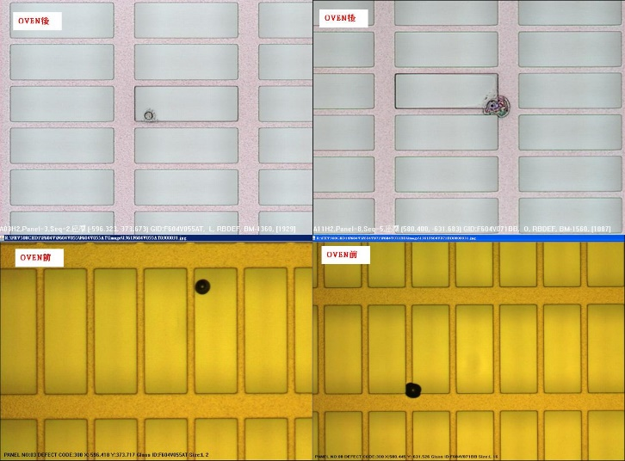 | 1.GLASS 表面有DIRTY | 1.PRCN AK 調大(2200-->2400)發現聚集性 2.將PRCN AK流量降低(2200-->2100)並下刮風刀 | 1.風刀內部髒污需下刮 | 翁基軒

